首页
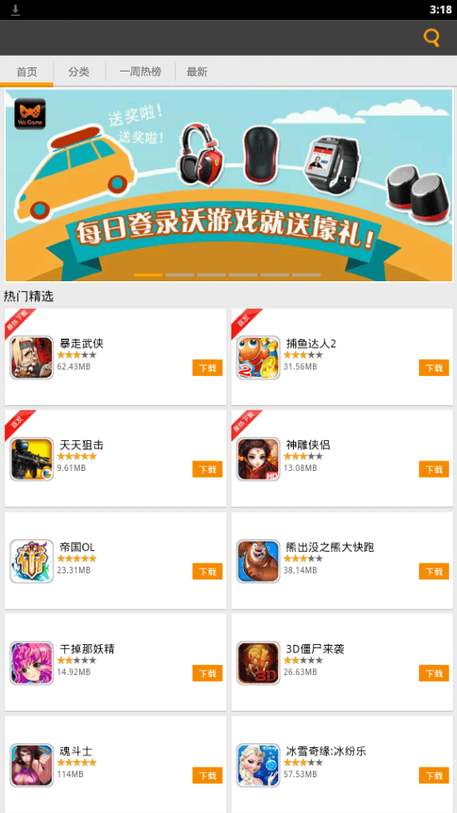
 |  |  |  |  | 关联接口
序号 | 接口名 | 描述 | 关联画面 | 主要属性 | 联通 | 中兴
1 | 顶部Banner | 首页的Banner每隔3秒自动循环切换到下一个。显示联通提供的接口中的Banner。 | 游戏详情 活动介绍 | Banner Type：游戏，活动 | 2. 首页轮播图片接口
2 | 热门精选 |  | 游戏详情 下载 | Game Type：最热下载，首发，普通 | 1. 首页接口

分类
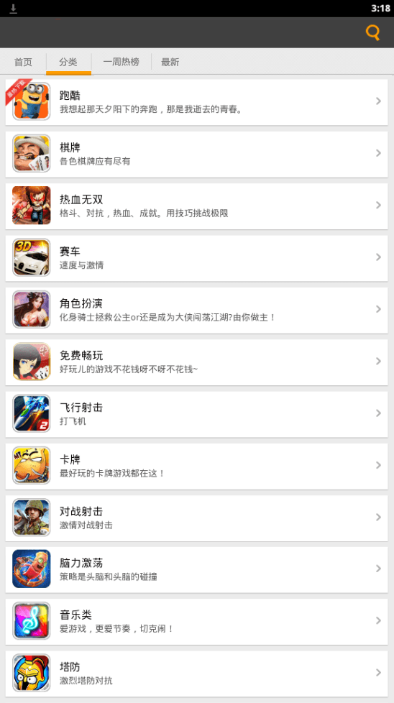
 |  |  |  |  | 关联接口
序号 | 接口名 | 描述 | 关联画面 | 主要属性 | 联通 | 中兴
1 | 分类列表 | 显示分类列表 | 分类详情 | 分类图片 分类名称 分类简介 | 5.1. 分类列表接口

分类详情
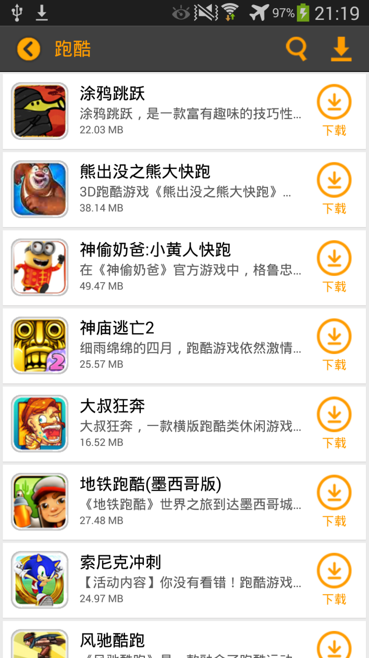
 |  |  |  |  | 关联接口
序号 | 接口名 | 描述 | 关联画面 | 主要属性 | 联通 | 中兴
1 | 分类游戏列表 | 显示游戏列表 | 游戏详情 下载 | 游戏图片 游戏名称 游戏简介 安装包大小 | 分类游戏列表接口

一周热榜
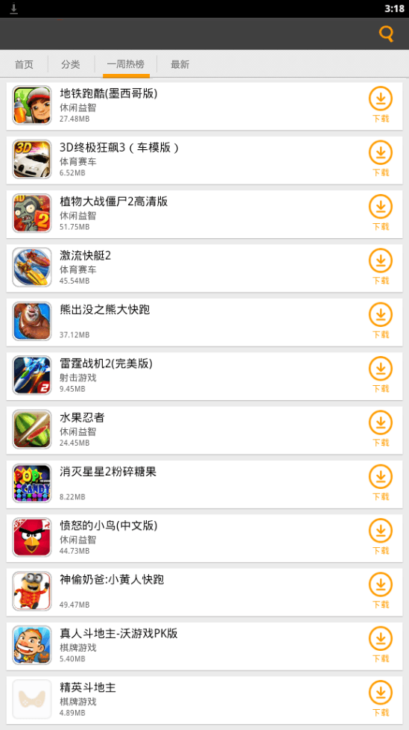
 |  |  |  |  | 关联接口
序号 | 接口名 | 描述 | 关联画面 | 主要属性 | 联通 | 中兴
1 | 一周热榜游戏列表 | 显示游戏列表 | 游戏详情 下载 | 游戏图片 游戏名称 游戏类别 安装包大小 | 4.1. 一周热榜接口

最新
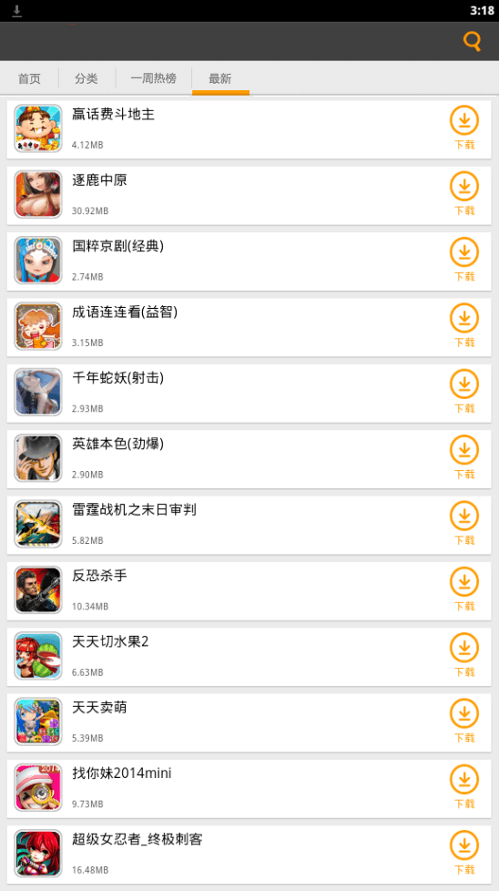
 |  |  |  |  | 关联接口
序号 | 接口名 | 描述 | 关联画面 | 主要属性 | 联通 | 中兴
1 | 最新游戏列表 | 显示游戏列表 | 游戏详情 下载 | 游戏图片 游戏名称 安装包大小 | 最新排行接口

游戏详情
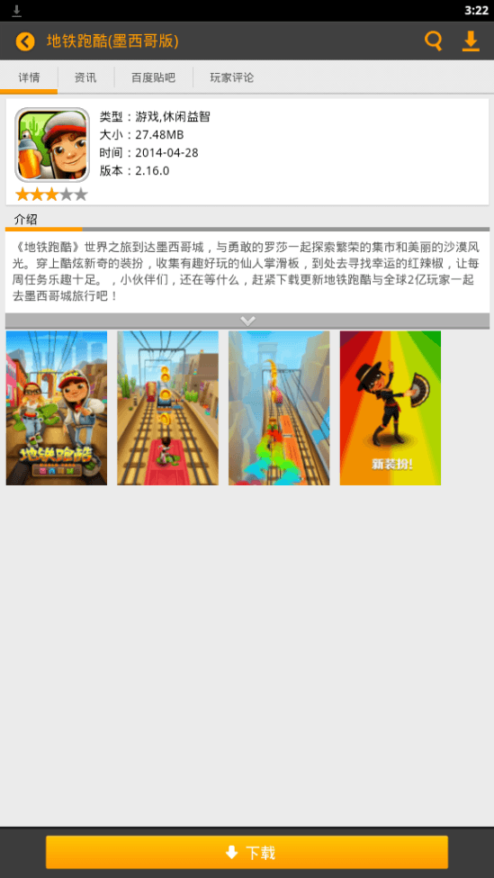
 |  |  |  |  | 关联接口
序号 | 接口名 | 描述 | 关联画面 | 主要属性 | 联通 | 中兴
1 | 游戏详情 | 显示游戏详情 | 游戏详情 下载 资讯 百度贴吧 玩家评论 图片全屏 | 游戏类型 游戏图片 游戏名称 星级 版本 更新时间 安装包大小 介绍 截图列表 |  | 2.4 商品详细信息

搜索
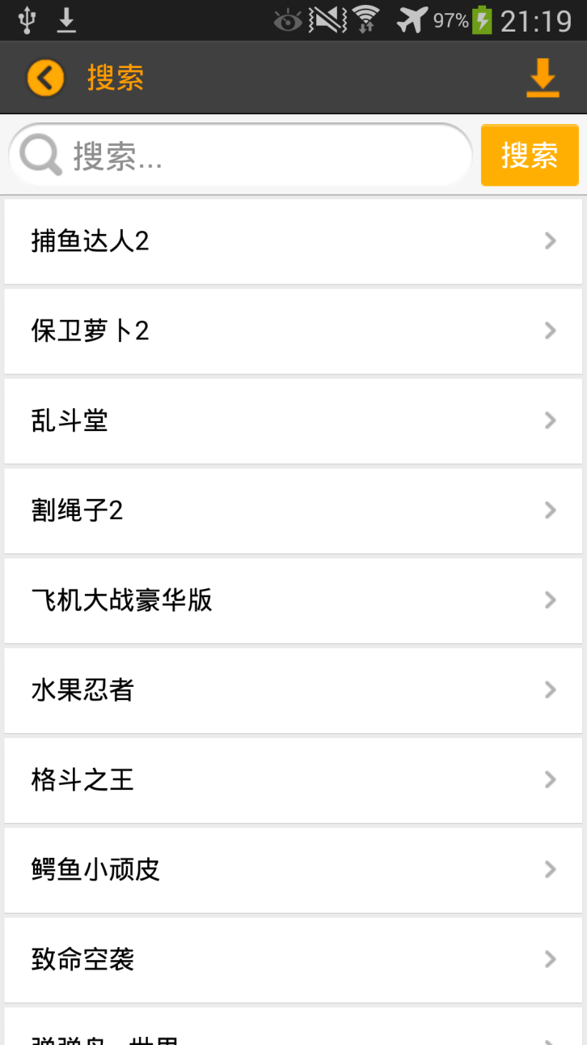
 |  |  |  |  | 关联接口
序号 | 接口名 | 描述 | 关联画面 | 主要属性 | 联通 | 中兴
1 | 搜索 | 搜索操作 显示搜索结果 | 游戏详情 | 游戏名称 |  | 2.98 游戏搜索

